令和５年度
...
令和４年度新規
令和５年３月末に基金造成
 |  |  |  |  |  |  |  |  |  |  |  | 単位 |  |  | 令和2年度 |  |  | 令和3年度 | 令和4年度 |  |  | 5年度 活動見込 |  | 6年度 活動見込
 |  |  |  |  |  |  |  |  |  |  | 活動実績 | 件 |  |  |  |  |  |  |  |  |  | - |  | -
 |  |  |  |  |  |  |  |  |  |  | 当初見込み | 件 |  |  |  |  |  |  |  |  |  | 11 |  | -
...
プロジェクト成果の社会実装に向けたロードマップの策定を通じて検討
令和４年度新規
令和５年３月末に基金造成
プロジェクト成果の社会実装に向けたロードマップの策定を通じて検討
 |  |  |  |  |  |  |  |  |  |  |  | 単位 |  |  | 令和2年度 |  |  | 令和3年度 | 令和4年度 |  |  | 目標年度
 |  |  |  |  |  |  |  |  |  |  |  |  |  |  |  |  |  |  |  |  |  |  |  |  | 年度
 |  |  |  |  |  |  |  |  |  |  | 成果実績
 |  |  |  |  |  |  |  |  |  |  | 目標値
 |  |  |  |  |  |  |  |  |  |  | 達成度 | ％
...
プロジェクト成果の社会実装に向けたロードマップの策定を通じて検討
令和４年度新規
令和５年３月末に基金造成
プロジェクト成果の社会実装に向けたロードマップの策定を通じて検討
 |  |  |  |  |  |  |  |  |  |  |  | 単位 |  |  | 令和2年度 |  |  | 令和3年度 | 令和4年度 |  |  | 目標年度
 |  |  |  |  |  |  |  |  |  |  |  |  |  |  |  |  |  |  |  |  |  |  |  |  | 年度
 |  |  |  |  |  |  |  |  |  |  | 成果実績
 |  |  |  |  |  |  |  |  |  |  | 目標値
 |  |  |  |  |  |  |  |  |  |  | 達成度 | ％
...
プロジェクト成果の社会実装に向けたロードマップの策定を通じて検討
令和４年度新規
令和５年３月末に基金造成
プロジェクト成果の社会実装に向けたロードマップの策定を通じて検討
 |  |  |  |  |  |  |  |  |  |  |  | 単位 |  |  | 令和2年度 |  |  | 令和3年度 | 令和4年度 |  |  | 目標最終年度
 |  |  |  |  |  |  |  |  |  |  |  |  |  |  |  |  |  |  |  |  |  |  |  |  | 年度
 |  |  |  |  | プロジェクト成果の社会実装に向けたロードマップの策定を通じて検討 |  |  |  |  |  | 成果実績
 |  |  |  |  |  |  |  |  |  |  | 目標値
 |  |  |  |  |  |  |  |  |  |  | 達成度 | ％
...
令和４年度新規
 |  |  |  | 令和２年度 |  |  |  |  |  | 令和３年度 |  |  |  |  |  | 令和４年度 |  |  |  |  | 令和５年度見込み
 |  |  |  |  |  |  |  |  |  | - |  |  |  |  |  | - |  |  |  |  | 69,470
 |  | 国からの 資金交付額 |  |  |  |  |  |  |  |  |  |  |  |  |  | 69,470 |  |  |  |  | -
 |  | 運用収入 |  |  |  |  |  |  |  |  |  |  |  |  |  | - |  |  |  |  | -
 |  | （うち国費相当額） |  | ( - ) |  |  |  |  |  | ( - ) |  |  |  |  |  | ( - ) |  |  |  |  | ( - )
 |  | ○○収入 |  |  |  |  |  |  |  |  |  |  |  |  |  |  |  |  |  |  | -
 |  | （うち国費相当額） |  | ( - ) |  |  |  |  |  | ( - ) |  |  |  |  |  | ( - ) |  |  |  |  | ( - )
 |  | その他 |  |  |  |  |  |  |  |  |  |  |  |  |  | - |  |  |  |  | -
 |  | 合計（b） |  | - |  |  |  |  |  | - |  |  |  |  |  | 69,470 |  |  |  |  | -
公募・審査実施中
 |  | 事業費 |  |  |  |  |  |  |  |  |  |  |  |  |  | -
 |  | 管理費 |  |  |  |  |  |  |  |  |  |  |  |  |  | - |  |  |  |  | 555
 |  | （うち基金設置法人 の事務費） |  | ( - ) |  |  |  |  |  | ( - ) |  |  |  |  |  | ( - ) |  |  |  |  | (69)
 |  | （うち基金設置法人 の人件費） |  | ( - ) |  |  |  |  |  | ( - ) |  |  |  |  |  | ( - ) |  |  |  |  | (43)
公募・審査実施中
 |  | 合計（c） |  | - |  |  |  |  |  | - |  |  |  |  |  | - |  |  |  |  | 555
 |  |  |  |  |  |  |  |  |  |  |  |  |  |  |  | - |  |  |  |  | -
公募・審査実施中
 |  |  |  | - |  |  |  |  |  | - |  |  |  |  |  | 69,470 |  |  |  |  | 68,915
 |  | (うち国費相当額） |  | ( - ) |  |  |  |  |  | ( - ) |  |  |  |  |  | (69,470) |  |  |  |  | ( - )
 |  |  |  | ( - ) |  |  |  |  |  | ( - ) |  |  |  |  |  | ( - ) |  |  |  |  | ( - )
 |  |  |  | ( - ) |  |  |  |  |  | ( - ) |  |  |  |  |  | ( - ) |  |  |  |  | ( - )
 |  |  |  | - |  |  |  |  |  | - |  |  |  |  |  | - |  |  |  |  | -
 |  |  | 単位 | 交付決定額 |  |  |  |  | 支出年度
 |  |  |  |  |  |  |  |  | 令和２年度 |  |  | 令和３年度 |  |  |  | 令和４年度 |  |  | 令和５年度見込み |  |  |  | 令和６年度以降 見込み
令和４年度新規
令和４年度新規
令和５年３月末に
基金造成
令和５年３月末に
基金造成
 | ２年度実績 （下段：当初見込み） |  | 件：金額 |  |  | ： |  |  |  | ： |  |  |  | ： |  |  |  | ： |  | ： |  |  |  | ：
 |  |  | 件：金額 |  |  | ：
 | ３年度実績 （下段：当初見込み） |  | 件：金額 |  |  | ： |  |  |  |  |  |  |  | ： |  |  |  | ： |  | ： |  |  |  | ：
 |  |  | 件：金額 |  |  | ：
令和５年３月末に基金造成
 | ４年度実績 （下段：当初見込み） |  | 件：金額 |  |  | ： |  |  |  |  |  |  |  |  |  |  |  | ： |  | ： |  |  |  | ：
 |  |  | 件：金額 |  |  | ：
公募・審査実施中
 | ５年度見込み |  | 件：金額 |  |  | ： |  |  |  |  |  |  |  |  |  |  |  |  | 11 | ： |  |  |  | ：
令和４年度新規
令和４年度新規
執行の乖離の 状況 （単位：百万円） | 令和３年度事業費見込み（a） (令和３年度基金シートより) |  |  |  |  |  |  |  |  |  |  |  | 令和３年度事業費（b） |  |  |  |  |  | -
 | 乖離額（c=a-b） |  |  |  |  |  | - |  |  |  |  |  | 乖離率（c/a） |  |  |  |  |  | #DIV/0!
 | 【乖離の理由等】
令和４年度新規
令和５年３月末に基金造成
令和５年３月末に基金造成
 | 令和４年度事業費見込み（a） (令和４年度基金シートより) |  |  |  |  |  |  |  |  |  |  |  | 令和４年度事業費（b） |  |  |  |  |  | -
 | 乖離額（c=a-b） |  |  |  |  |  | - |  |  |  |  |  | 乖離率（c/a） |  |  |  |  |  | #DIV/0!
 | 【乖離の理由等】
令和５年３月末に基金造成
保有割合 （基金事業に要する費用に対する保有基金額等の割合） | 1.00 |  |  | 算出根拠 |  |  | 計算式 | 保有割合＝①69,470百万円／②69,470百万円
 |  |  |  |  |  |  | 各項の 内容 | ①令和4年度末基金残高 ②基金事業として必要な額（令和5年度以降支出見込額）
 |  |  |  | 算出根拠に用いた 事業見込みの考え方 |  |  |  | 計算式 |  | 令和5年度以降に必要となる先端技術分野の大規模技術実証を行うスタートアップ等への補助に係る費用及びその支援に係る管理費＝（A）＋（B）
 |  |  |  |  |  |  |  | 各項の 内容 |  | （A）先端技術分野の大規模技術実証を行うスタートアップ等への補助に係る費用の令和4年度以降の交付予定額 （B）支援に係る管理費における令和5年度以降の交付予定額
 |  |  |  |  |  |  |  | 事業見込みに用いた指標の積算根拠 |  | （A）先端技術分野の大規模技術実証を行うスタートアップ等への補助に係る費用の令和5年度以降の交付予定額：66,100百万円 （技術分野別交付予定額） 宇宙分野（宇宙輸送）：35,000百万円 宇宙分野（スペースデブリ対策）：20,600百万円 核融合分野：6,500百万円 防災分野：4,000百万円 （B）支援に係る管理費における令和5年度以降の交付予定額：3,370百万円 ・基金設置法人費用：630百万円（見込み） ・運営支援法人費用：2,740百万円（見込み） （費目） 人件費、旅費、会場費、謝金、備品費（借料及び損料を含む）、消耗品費、印刷製本費、補助職員人件費、その他諸経費（通信運搬費（郵便料、運送代、通信・電話料等）、光熱水費（電気、水道、ガス）、設備の修繕・保守費、文献購入費、広報費等）、再委託費、外注費、一般管理費
 |  |  |  |  |  |  |  | 事業見込みに用いた指標の直近における実績
使用見込みの 低い基金等の 該当の有無と 検討結果等 | ① 事業を終了した基金 |  |  |  |  |  |  | 無 |  | 保有割合が「1」を上回り、左記④で「無」とした場合、その理由
 | ② 前回の見直し以降事業実績がない基金 又は直近３年以上実績がない基金 |  |  |  |  |  |  | 無
 | ③ 基金造成時の政策目的がなくなった基金 又は変更になった基金 |  |  |  |  |  |  | 無
 | ④ 保有割合が「１」を大幅に上回っている基金 |  |  |  |  |  |  | 無
...
 | 事業が着実に実施され、効果が実現されるよう、基金設置法人及び運営支援法人と密に連絡を取りながら適切に進捗を管理する。
...
 | ※令和４年度実績を記入。
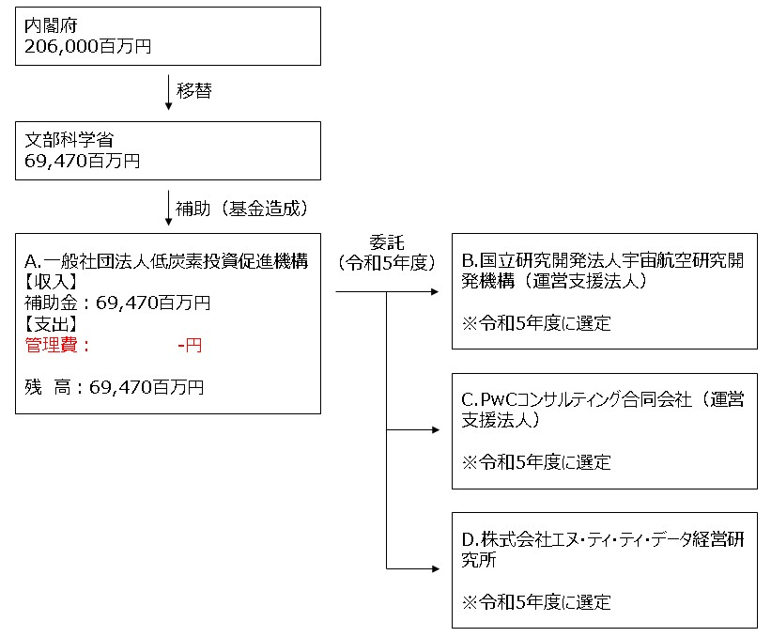

 | A. |  |  |  |  |  |  |  |  |  |  |  |  | B.
 | 費 目 |  | 使 途 |  |  |  |  |  |  |  | 金 額 (百万円） |  |  | 費 目 |  |  | 使 途 |  |  |  |  |  |  | 金 額 (百万円）
 | - |  | - |  |  |  |  |  |  |  | - |  |  | - |  |  | - |  |  |  |  |  |  | -
 | 計 |  |  |  |  |  |  |  |  |  | - |  |  | 計 |  |  |  |  |  |  |  |  |  | -
 | C. |  |  |  |  |  |  |  |  |  |  |  |  | D.
 | 費 目 |  | 使 途 |  |  |  |  |  |  |  | 金 額 (百万円） |  |  | 費 目 |  |  | 使 途 |  |  |  |  |  |  | 金 額 (百万円）
 | - |  | - |  |  |  |  |  |  |  | -
 | 計 |  |  |  |  |  |  |  |  |  | - |  |  | 計 |  |  |  |  |  |  |  |  |  | -
...

